Exercício 1
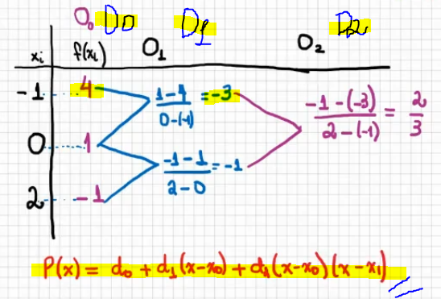
 | x | f(x) |  | D1 | -3 | D2 | 0.6666666667
x0 | -1 | 4 | f(x0) |  | -1
x1 | 0 | 1 | f(x1)
x2 | 2 | -1 | f(x2)

 |  |  |  | P(x) | -0.6666666667

Exercício 2
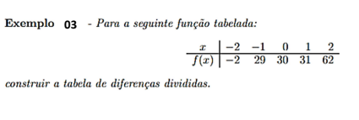

 | x | f(x) |  | D1 | 31 | D2 | -15 | D3 | 5 | D4 | 0
x0 | -2 | -2 | f(x0) |  | 1 |  | 0 |  | 5
x1 | -1 | 29 | f(x1) |  | 1 |  | 15
x2 | 0 | 30 | f(x2) |  | 31
x3 | 1 | 31 | f(x3)
x4 | 2 | 62 | f(x4)

